信用交易
融资融券市场交易数据统计(2026-04-21)

标的证券 | 融资融券余额（亿元） | 融资余额（亿元） | 融券余额（亿元） | 融资买入额（亿元） | 融资融券规模变化（亿元） | 融资余额增幅(‰) | 融券余额增幅(%)
统计数据 | 27,066.69 | 26,783.07 | 198.55 | 2,340.69 | 64.10 | 2.40 | -0.24
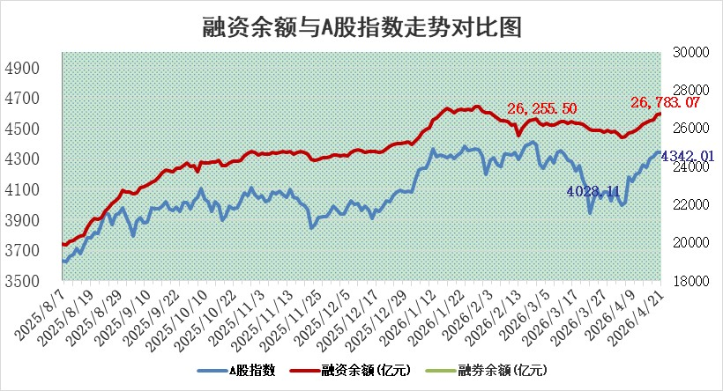

 |  |  |  |  |  |  |  | 305,932,142.23
 |  |  |  |  |  |  |  | 288615228.52
 |  |  |  |  |  |  |  | 288615228.52
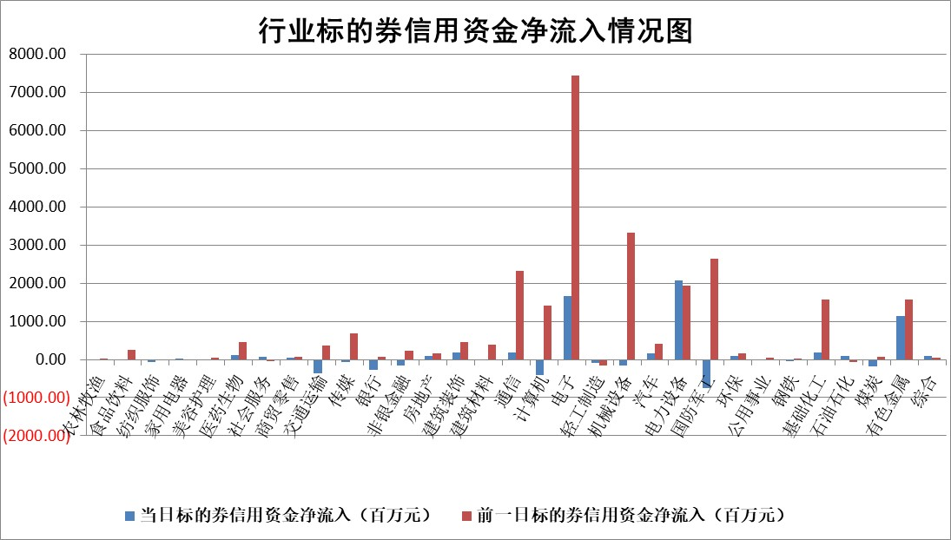

标的基金代码 | 标的基金简称 | 融资余额/市值(%) | 融资余额增幅(%) | 融资买入额/成交金额(%) | （融资余额净增额-融券余额净增额）/市值(‱) | 融券余额降幅(%) | ABS[（融资余额净增额-融券余额净增额）/市值净增额-1](%)
159902 | 华夏中小板ETF | 0.00 | 0.00 | 0.00 | 0.00 | 0.00 | 100.00
159915 | 易方达创业板ETF | 1.86 | -13.02 | 1755.71 | -27.45 | 5.55 | 91.94
159919 | 嘉实沪深300ETF | 0.97 | -0.05 | 0.94 | 0.01 | 3.32 | 100.03
159920 | 华夏恒生ETF | 26.07 | -0.32 | 1.84 | -8.40 | 3.46 | 132.78
159922 | 嘉实中证500ETF | 0.90 | -0.57 | 70.44 | -0.46 | 0.18 | 99.92
159925 | 南方沪深300ETF | 0.18 | 1.58 | 0.38 | 0.28 | 0.13 | 100.19
159928 | 消费ETF | 2.36 | -0.68 | 1.87 | -1.67 | -0.47 | 98.29
159934 | 易方达黄金ETF | 9.58 | -0.83 | 7.24 | -8.01 | 0.00 | 76.47
159939 | 全指信息技术ETF | 0.42 | -13.00 | 9.43 | 0.18 | 81.47 | 100.29
159940 | 全指金融地产ETF | 0.25 | 27.69 | 0.02 | 5.37 | 0.00 | 109.62
159995 | 半导体芯片ETF | 1.49 | 2.87 | 102.94 | 3.37 | -19.27 | 102.44
159997 | 天弘中证电子ETF | 1.41 | 12.63 | 8.06 | 14.92 | -139.81 | 124.14
159998 | 天弘中证计算机主题ETF | 0.90 | 1.00 | 0.09 | 0.90 | 0.00 | 100.40
510050 | 华夏上证50ETF | 2.46 | -0.80 | 79.49 | -1.99 | -0.02 | 98.68
510180 | 华安上证180ETF | 0.34 | 0.01 | 0.09 | 0.19 | 20.70 | 98.90
510880 | 华泰柏瑞红利ETF | 0.46 | -8.86 | 11.87 | -4.48 | -4.77 | 102.47
510900 | 易方达恒生H股ETF | 48.18 | -0.01 | 8.37 | -0.67 | 0.00 | 102.47
511010 | 5年期国债ETF | 2.27 | -13.94 | 0.07 | -36.75 | 0.00 | 10244.38
511380 | 可转债及可交换债券ETF | 1.96 | -2.88 | 108.97 | -3.35 | 6.15 | 82.94
512000 | 全指证券ETF | 6.82 | 0.58 | 63.80 | 3.95 | 1.11 | 104.59
512010 | 沪深300医药卫生ETF | 3.64 | 0.48 | 21.56 | 1.73 | 0.16 | 93.09
512070 | 沪深300非银ETF | 2.18 | -1.36 | 816.51 | -2.96 | 24.31 | 98.37
512400 | 南方中证申万有色金属ETF | 1.71 | 1.73 | 5.27 | 2.69 | -4.34 | 89.43
512580 | 广发中证环保产业ETF | 0.23 | -7.35 | 0.29 | -1.80 | 0.00 | 103.64
512660 | 国泰中证军工ETF | 2.16 | -5.10 | 5.47 | -11.42 | 0.63 | 84.42
512800 | 华宝中证银行ETF | 4.53 | 10.93 | 14.92 | 44.25 | -2.55 | 54.60
512980 | 广发中证传媒ETF | 2.73 | -0.05 | 600.67 | -0.02 | 1.14 | 99.98
515030 | 华夏中证新能源汽车ETF | 0.99 | -2.84 | 2.93 | -3.24 | -1.81 | 101.40
515050 | 华夏中证5G通信主题ETF | 1.06 | 0.16 | 10.27 | 1.17 | 3.30 | 98.98
515070 | 华夏中证人工智能ETF | 1.00 | -1.05 | 2.48 | -1.07 | 0.00 | 99.39
标的股票比较指标 |  | 融资余额/流通A股市值(%) | 融资余额增幅(%) | 融资买入额/成交金额(%) | （融资余额净增额-融券余额净增额）/流通A股市值(‱) | 融券余额降幅(%) | ABS[（融资余额净增额-融券余额净增额）/流通A股市值净增额-1](%)
前十名标的个股 |  | 福建水泥 | 和林微纳 | 龙利得 | 福赛科技 | 亚光科技 | 华锐精密
 |  | 超颖电子 | 博云新材 | 天马科技 | 和林微纳 | 臻镭科技 | 世嘉科技
 |  | 天马科技 | 普源精电 | 民生银行 | 博云新材 | 常友科技 | 安达智能
 |  | 福星股份 | 涛涛车业 | 山石网科 | 巨力索具 | 元力股份 | 威尔高
 |  | 安联锐视 | 巨力索具 | 普门科技 | 雅创电子 | 保立佳 | 华懋科技
 |  | 星云股份 | 深南电路 | 盾安环境 | 天通股份 | 振华股份 | 星华新材
 |  | 索辰科技 | 理工导航 | 安杰思 | 品高股份 | 银龙股份 | 北方长龙
 |  | 鸿铭股份 | 雅创电子 | 宏川智慧 | 线上线下 | 八亿时空 | 华峰测控
 |  | 木林森 | 福赛科技 | 华创云信 | 双元科技 | 万丰股份 | 蕾奥规划
 |  | 中新赛克 | 必易微 | 世荣兆业 | 华塑科技 | 会稽山 | 晶晨股份
后十名标的个股 |  | 山东章鼓 | 亚光科技 | 亚光科技 | 亚光科技 | 春秋电子 | 三江购物
 |  | 恒信东方 | 臻镭科技 | 臻镭科技 | 臻镭科技 | 峰璟股份 | 线上线下
 |  | 司尔特 | 中胤时尚 | 日联科技 | 中胤时尚 | 海利得 | 凯盛新材
 |  | 德邦股份 | 豫能控股 | 明德生物 | 思泉新材 | 朗特智能 | 盐湖股份
 |  | 集友股份 | 和胜股份 | 东方证券 | 锴威特 | 阳光照明 | 南山智尚
 |  | 达华智能 | 航天电器 | 山东章鼓 | 豫能控股 | 三维通信 | 亚盛集团
 |  | 京山轻机 | 万德斯 | 恒信东方 | 高澜股份 | 龙迅股份 | 西藏珠峰
 |  | 得润电子 | 锴威特 | 司尔特 | 利和兴 | 久盛电气 | 思泉新材
 |  | 金通灵 | 可立克 | 德邦股份 | 英特科技 | 英科再生 | 陕西华达
 |  | 人福医药 | 金牛化工 | 集友股份 | 超颖电子 | 万里扬 | 恒鑫生活
说明：1.以上普通交易数据和信用交易数据皆以交易日收盘后数据为基准；2.上述标的证券总数据只计算标的证券市场总数据，不包括从标的证券中调出去标的证券数据，所以与交易所公布的总值略有不同； 3.上述行业采用申万一级行业分类；4.以上标的基金和标的个股中比较的6个指标值中：前5个（从左至右）为正向指标，值越大排名越靠前；第6个为逆向指标，值越小，排名越靠前；5.第6个指标中ABS[]表示求绝对值，其主要用于考量信用资金相对净流入对股价相对净变化的贡献程度；6.数据来源：wind，交易所。

 |  |  |  | 证券代码 | 新增融资余额 | 融资买入额 | 融资买入增幅前10
 |  | 1 | 西部建设 | 002302 | 80643953 | 177472374 | 41%
 |  | 2 | 天键股份 | 301383 | 27855096 | 56831811 | 39%
 |  | 3 | 井松智能 | 688251 | 7040854 | 13763946 | 27%
 |  | 4 | 国电电力 | 600795 | 116116226 | 151740647 | 23%
 |  | 5 | 华立科技 | 301011 | 9342856 | 31199107 | 23%
 |  | 6 | 捷邦科技 | 301326 | 9066090 | 22350547 | 22%
 |  | 7 | 海利尔 | 603639 | 19864834 | 35520613 | 20%
 |  | 8 | 华研精机 | 301138 | 7597460 | 13339451 | 16%
 |  | 9 | 鹏辉能源 | 300438 | 83773067 | 304558811 | 16%
 |  | 10 | 建科股份 | 301115 | 7106455 | 29879412 | 15%

